Лист1
чай | граммы | цена | описание | 1гр | 50гр
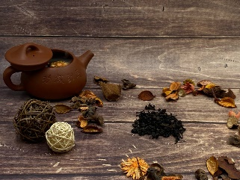 Да хун пао | 500 | 4000 | Вы, наверное, все знакомы с Да Хун Пао переводится с китайского как "большой красный халат". Нежный аромат цветов, древесины, ванили и фруктов. Послевкусие глубокое, с приторными специями. Этот чай повышает настроение и успокаивает одновременно. Ясное созерцание в процессе чаепития приносит спокойствие и сосредоточенность на весь день. В Китае этот чай известен как "волшебный нектар". Его мощные целебные свойства обусловлены содержащимися в нем антиоксидантами, алкалоидами, полифенолами, минералами и витаминами. Его заваривают в соотношении 1 г на 25 мл воды температурой 80-90°C. Да Хун Пао очень экономичен: после двух-трех завариваний листья приобретают светло-зеленый цвет. Наслаждайтесь чаем! | 8р | 400р
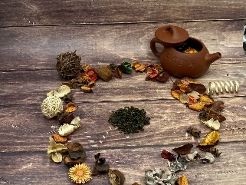 Те гуань инь | 500 | 3400 | Что такое Те гуань инь? Несомненно, один из лучших сортов китайского чая улун! 🍃 Легендарный улун! Нежный , благородный вкус и весенний аромат этого чая очаруют вас навсегда с первого знакомства. 🧘‍♂Тегуаньиньприноситгармонию, тепло, бодрость и исцеляет. Чтобы влюбиться в этот чай, нужно купить настоящий Те Гуань инь-свежий, натуральный, удивительно полезный, без ароматических и вкусовых добавок. 🍵 Вкус этого чая благородный и свежий, но в то же время очень нежный и сдержанный, с тонким фруктово-цветочным ароматом. 🫖 Для заваривания нагрейте чайник или гайвань горячей водой. 💧Посленулевой заварки (залить сухие ингредиенты горячей водой и сразу слить экстракт), заваривать при температуре 75-85°Cвтечение1-2минут. Примерное количество экстракта-одначайная ложка на 200 мл воды. Более длительное время экстракции можно использовать для нескольких заварок методом pour-over. Наслаждайтесь чаем! | 6.8р | 340р
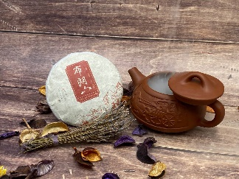 Пуэр блинчик шу | 100 | 500 | Представляем вам чай ШУ пуэр - настоящий кладезь здоровья и благополучия, который с легкостью преобразит вашу чашку чая в настоящий ритуал удовольствия. Этот уникальный китайский чай ШУ Пуэр выращивается в самых экологически чистых районах Китая, на высокогорных плантациях, где каждый кустик заворожен таинственным образом и заботой опытных мастеров чая. Благодаря особому способу обработки и длительному созреванию, ШУ пуэр приобретает неповторимый вкус и аромат. Каждый листочек чая увлажнялся внутренним ветром высоких гор, впитал тёплую солнечную энергию и мудрость вековых деревьев. Уникальные свойства китайского чая ШУ пуэр славятся по всему миру. Он помогает в борьбе с лишним весом, способствует обмену веществ, укрепляет иммунную систему, понижает уровень холестерина и снижает риск сердечно-сосудистых заболеваний. ШУ пуэр восстанавливает силы организма, повышает энергию и улучшает работу пищеварительной системы. Ваша чашка чая ШУ пуэр станет не только ценным подарком себе, но и заботливым сопровождением в будни и праздники, идеальным спутником для прочтения книги или встречи с друзьями. Позвольте китайскому чаю ШУ пуэр проникнуть в вашу жизнь и окунуть ее в мир гармонии и благополучия. Откройте для себя волшебство в каждой глотке и наслаждайтесь чудесами природы! | 5р | 250р
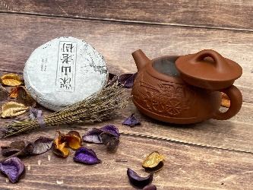 Пуэр блинчик шен | 100 | 500 | Шен Пуэр - это удивительный китайский чай, который поразит вас своим богатством вкусов и полезными свойствами. Этот чай выращивается на высокогорных плантациях в провинции Юньнань, где благоприятный климат и плодородные почвы создают идеальные условия для его созревания. Шен Пуэр обладает уникальным, глубоким вкусом, который очарует настоящих ценителей чая. Богатый аромат с нотками земли, дуба и сухофруктов создает неповторимую атмосферу релаксации и умиротворения. Каждый глоток этого чая станет для вас настоящим путешествием в мир традиций и благородства восточной культуры. Но Шен Пуэр не только радует гурманов своим изысканным вкусом, но и обладает множеством полезных свойств для организма. Этот чай является натуральным антиоксидантом, который помогает бороться со свободными радикалами и замедляет процесс старения клеток. Он также способствует улучшению пищеварения, облегчает пищеварительные расстройства и снижает уровень холестерина в крови. Китайский Шен Пуэр - это не просто чай, это истинное наслаждение для всех чайных гурманов. Попробуйте этот неповторимый напиток и позвольте себе уйти от повседневной суеты, погрузившись в мир гармонии и благополучия. Пусть каждая чашка Шен Пуэра станет для вас настоящим ритуалом наслаждения и восстановления сил. | 5р | 250р
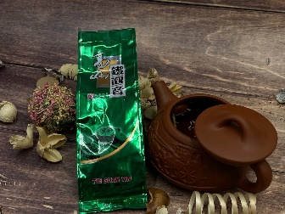 Смола пуэра | 100 | 2700 | Смола Пуэра - это неповторимый напиток, воплощение изысканности и роскоши. Изготовленная из древних чайных деревьев, выращенных в самых плодородных регионах Южного Китая, эта смола отличается уникальным вкусом и ароматом, которые нельзя найти ни в одном другом чае. Сочетая в себе богатый насыщенный вкус с нотами сладости и горечи, Смола Пуэра полностью погружает вас в мир релаксации и удовольствия. Её уникальный процесс ферментации придает ей нежный и гармоничный вкус, который с каждым глотком становится все глубже и утонченнее. Этот элитный чай обладает также целым рядом полезных свойств для организма. В его составе содержатся мощные антиоксиданты, которые помогают бороться с свободными радикалами и замедляют процесс старения. Он также способствует укреплению иммунной системы и улучшению пищеварения. Будьте уверены, что Смола Пуэра – это лучшее решение для истинных ценителей чая. Она подарит вам непередаваемые эмоции, расслабление и удовлетворение от каждого глотка. Позвольте себе погрузиться в мир приятных чайных церемоний и насладиться великолепным вкусом этого изысканного напитка. | 27р | 1350р
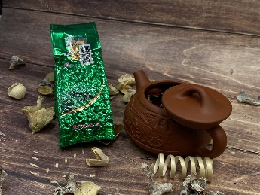 Габа премиум Тайвань | 100 | 3600 | Габа премиум Тайвань – это непревзойденное сочетание традиции и качества в каждой чашке. Этот чай, выращенный на плодородных землях Тайваня, является истинным шедевром в мире чая. Каждая чашка Габа премиум Тайвань – это настоящий оазис для чайных гурманов. Этот чай бережно собирается и обрабатывается вручную, чтобы сохранить все естественные ароматы и вкусовые качества. Благодаря этому процессу, Габа премиум Тайвань наделяет нас неповторимыми нотами фруктовой сладости, легкими цветочными оттенками и глубоким послевкусием. Одним из величайших достоинств Габа премиум Тайвань является его энергетическая ценность. Благодаря умеренному содержанию кофеина, этот чай подарит вам приятное бодрствование и освежающий заряд энергии, не вызывая неприятных побочных эффектов. Габа премиум Тайвань – идеальный выбор для ценителей чая, которые стремятся насладиться уникальным сочетанием культуры, традиции и качества. Насладитесь чашкой этого превосходного напитка и откройте для себя мир настоящего тайваньского чая! | 36р | 1800р
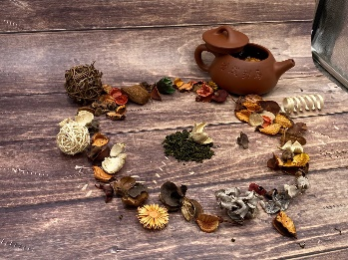 Молочный улун | 500 | 2500 | 😋Погрузитесь в мир богатства и изысканности с китайским чаем Молочный Улун! Этот волшебный чай полностью преобразит ваше представление о настоящем вкусе и аромате😋 🥛Молочный Улун – это уникальное сочетание нежного вкуса и неповторимого аромата. Его нежно-молочная основа сливается с тонкими нотками фруктов и орехов, создавая превосходное симфоническое сочетание вкусов. Каждая чашка этого чая окутывает вас теплотой и комфортом, словно вы погружаетесь в мягкое объятие🥛 🤤Молочный Улун – это не только наслаждение для вкусовых рецепторов, но и лекарство для вашего организма. Его уникальное составление богато полезными веществами и антиоксидантами, которые укрепляют иммунную систему, повышают энергетику и приводят организм в баланс🤤 🇨🇳Погрузитесь в мир традиций и культуры Китая с китайским чаем Молочный Улун. Этот чай является настоящим сокровищем, передающим всю глубину и мудрость древней китайской культуры. Он станет идеальным спутником в вашем повседневном ритуале чаепития и подарит вам не только удовольствие, но и незабываемые моменты наслаждения🇨🇳 👨‍👩‍👧‍👦Доставьте себе и своим близким настоящую радость с китайским чаем Молочный Улун. Закажите сейчас и откройте для себя волшебство аромата и вкуса, которые подарит вам этот чай из Среднего Королевства!👨‍👩‍👧‍👦 | 5р | 250р
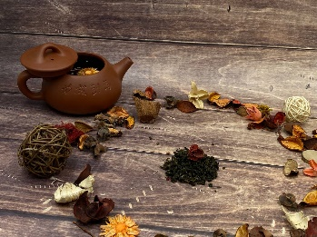 Вишня улун | 500 | 1800 | 🍒 Вишнёвый улун поднимает настроение, располагает к беседе и создает пространство для общения. Чай дает опьяняющий, фруктовый аромат, с выраженной ноткой только что распустившейся сирени в сочетании с неповторимым вкусом спелой вишни.🌸 🚴‍♂ Крепкий, но не терпкий, густой и насыщенный чай вишнёвый улун придаст бодрости на весь день и поможет сконцентрироваться в течении рабочего дня. Этот сорт чая обладает целым набором витаминов, микроэлементов и минеральных веществ. Снимает усталость и оказывает успокаивающие действие.💣 Чай заваривается из расчета 1 грамм на 100 мл горячей мягкой воды, температурой 75-80 ̊С, время первого заваривания 1-2 мин, при последующих завариваниях, увеличивайте время настоя на 1 мин.☕ | 3.6р | 180р
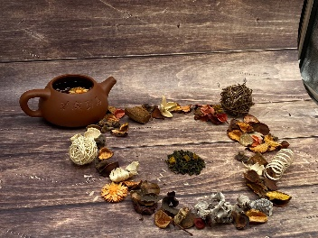 Манго улун | 500 | 1850 | 🌏Хотите погрузиться в удивительный мир экзотических вкусов и ароматов? Представляем вам наш новый продукт - китайский чай Манго Улун!🌎 🌴Этот чай создан для истинных ценителей изысканного удовольствия и желающих окунуться в неповторимую атмосферу тропического рая. Чай Манго Улун - это сочетание нежного манго и превосходного улун чая, который выращивается на юго-востоке в провинции Фуцзянь.🌴 🥭Насыщенные ароматы спелого манго прекрасно сливаются со сладкой и мягкой базой улун чая, создавая уникальный вкусовой букет. Каждый глоток чая наполняет Вас свежестью тропиков, заставляя забыть о повседневных заботах и позволяя расслабиться в уютной обстановке.🥭 🧉Наш Манго Улун - это не просто напиток, это настоящее путешествие в далекие страны, наполненное экзотической энергией и расслабляющим воздействием на организм. Благодаря естественным свойствам улун чая, он помогает повысить иммунитет, улучшить пищеварение и способствует снижению стресса.🧉 🇨🇳У нас вы можете приобрести китайский чай Манго Улун в удобной упаковке, чтобы наслаждаться его божественным вкусом и ароматом в любое время и в любом месте. Вдыхая аромат Манго Улуна, вы переноситесь в мир загадочности и романтики далеких тропиков.🇨🇳 🔥Не упускайте возможность попробовать этот неповторимый чай и превратить каждый чаепитие в настоящий экзотический релакс. Отдохните от рутины с чаем Манго Улун и дайте себе праздник вкуса и удовольствия!🔥 | 3.7р | 185р
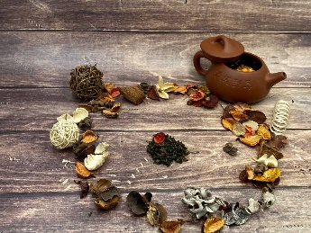 Клубника улун | 500 | 2750 | 🍓Ищете ароматный и вкусный чай, который сможет оживить ваши чувства? Представляем вам Клубничный Улун - великолепное сочетание классического китайского чая и кусочков сушёной ягоды.🍓 🧋Клубничный Улун - это нежная и изысканная смесь чая, которая превосходно сбалансирована по вкусу и аромату. Его уникальное сочетание сладости и свежести делает его замечательным выбором для всех любителей чая. Улун - это один из самых известных сортов чая, полученный из полностью окисленных чайных листьев. Комбинируя его с ягодами клубники, он способен удивить ваш вкусовой рецептор.🧋 🌞Клубничный Улун не только окутает вас ароматной и роскошной атмосферой, но и принесет пользу вашему здоровью. Чай богат антиоксидантами, которые помогают снизить воспаление в организме, улучшить иммунитет и снизить риск развития сердечно-сосудистых заболеваний. Кроме того, клубничные ягоды содержат витамин С и другие полезные вещества, которые помогают укрепить иммунную систему и поддерживают здоровье кожи.🌞 💦Для приготовления чашки восхитительного клубничного Улуна достаточно залить горячей водой и оставить на несколько минут для заваривания.💦 ❤️Насладитесь каждым глотком клубничного Улуна и позвольте себе окунуться в мир ароматов и вкусов. Обретите гармонию и наслаждение с этим непревзойденным чаем. Закажите свой клубничный Улун прямо сейчас и погрузитесь в чайный мир!❤️ | 5.5р | 275р
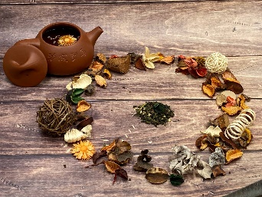 Жасмин улун | 500 | 1750 | 💥Жасмин Улун - это премиальный китайский чай, который не оставит равнодушным ни одного ценителя настоящего чая.💥 🇨🇳Выращенный на лучших плантациях Китая и окутанный ароматом жасмина, этот чай сочетает в себе благородство улуна и нежность цветов. Поистине роскошное сочетание!🇨🇳 🍵Аромат жасмина распространяется с первого кипения, наполняя пространство невероятной атмосферой. Каждый глоток этого чая - это настоящий ритуал наслаждения, пробуждающий все чувства и уносящий в страну восточных тропиков.🍵 😍Жасмин Улун обладает мягким и нежным вкусом, с легкими сладкими нотками. Его золотистый цвет и изысканный аромат окрыляют воображение и позволяют погрузиться в мир умиротворения и гармонии😍 🐲Этот чай - идеальный выбор для настоящих ценителей, которые хотят окунуться в древнюю традицию китайского чая и насладиться его богатым и экзотическим вкусом. Жасмин Улун - это чай, который создан, чтобы порадовать даже самых изысканных любителей чая.🐲 ☕Приготовьте свою чашку Жасмин Улуна, закройте глаза и позвольте себе провести незабываемое путешествие в страну восточной культуры. Это мгновение аромата и вкуса станет настоящим подарком для вашей души и уютным ритуалом, который вы захотите повторять снова и снова.☕ | 3.5р | 175р

